Пропозиція_товари
 |  |  |  |  |  |  | Додаток № 2 до Запиту_2929NK
 | Форма цінової пропозиції

(Назва Учасника), надає свою пропозицію щодо участі в тендері на закупівлю обладнання для кімнати реабілітації та адаптивних видів спорту.
Відомості про підприємство |  |  | Повне найменування учасника – суб’єкта господарювання
 |  |  | Ідентифікаційний код за ЄДРПОУ або реєстраційний номер облікової картки платника податків
 |  |  | Реквізити (адреса - юридична та фактична, телефон, факс, телефон для контактів, e-mail, розрахунковий рахунок)
Відомості про особу (осіб), які уповноважені представляти інтереси Учасника |  |  | (Прізвище, ім’я, по батькові, посада, контактний телефон).
Допускається постачання еквіваленту (згідно п. 3.6 Запиту цінових пропозицій) Перевірка та встановлення обладнання після доставки. Доставка товару буде включена у вартість. Допускається використання: картонних коробок підвищеної міцності; дерев’яних або фанерних ящиків (для великогабаритного обладнання); стрейч-плівки, термозбіжної плівки; пінополістирольних або інших амортизуючих матеріалів. Для окремих видів обладнання: тренажери — коробки з внутрішньою фіксацією деталей; металеві конструкції — захисні прокладки та обмотка; спортивні мати — поліетиленове або вакуумне пакування. Пакування має бути цілим, герметичним та без пошкоджень. На кожній коробці - маркування, назва , кількість. Технічний паспорт. Гарантія до обладнання. Сертифікати відповідності.Накладні та акти прийому-передачі. У разі виявлення неякісного товару або такого, що не відповідає умовам договору, учасник-переможець зобов’язаний замінити неякісний товар протягом 5 робочих днів з моменту виявлення неякісного товару на якісний без будь-якої додаткової оплати з боку замовника.
№ п/п | Технічні характеристики та опис |  | Кількість | Од виміру | Ціна, за одиницю, (з урахуванням всіх податків і зборів) * | Вартість, грн., (з урахуванням всіх податків і зборів) * | Умови оплати, % передплати /післяплати | Термін поставки товару, календарних днів

 | Запит** | Пропозиція (вказати модель (торгову марку), виробника, параметри та характеристики продукції
1 | 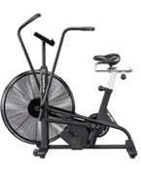 Велотренажер Assault AirBike Сфера застосування - комерційний Система навантаження - повітряна Максимальна вага користувача, кг 159 Тип посадки-вертикальний Дисплей РК Програми 8 Регулювання сидіння - гор./верт. регулювання Перенесення та зберігання - транспортировочні ролики Живлення дисплея - батарейки Габарити (ДхШхВ), см 129х53х127 Вага тренажера, кг 44.5 Габарити упаковки (Д×Ш×В), см128х27х88 Вага в упаковці, кг 49 Додатково - діаметр маховика 68,6 см Гарантія 6-12 міс. |  | 3 | шт. |  | 0.00
2 | 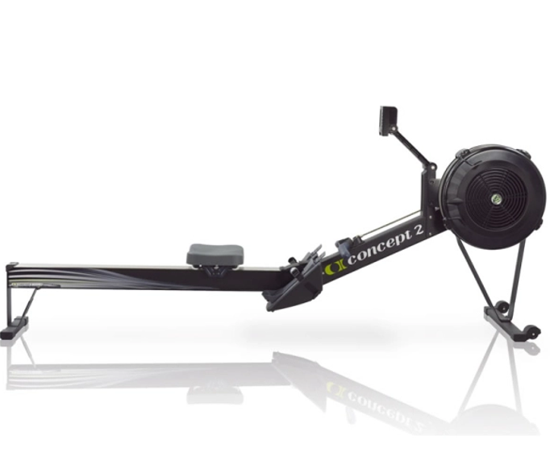 Гребний тренажер Concept2 Model D Система навантаження-повітряна Рівні навантаження, шт10 Сидіння+ Максимальна вага користувача, кг227 Платформи для ніг - є Дисплей - графічний дисплей PM5 з підсвічуванням Програми 4 Гребні важелі - є Вбудовані датчики пульсу - ні (опція бездротовий) Складана конструкція+ Перенесення та зберігання - компенсатори нерівності підлоги, транспортувальні ролики Живлення - акумуляторні батареї, що заряджаються під час тренування Габарити (ДхШхВ), см244х61х36 Вага, кг26 Габарити у складаному стані (ДхШхВ), см 63,5х83,8х137,2 Габарити упаковки (ДхШхВ), см38х55х144 Вага в упаковці, кг32 Гарантія 6-12 міс. |  | 3 | шт. |  | 0.00
3 | 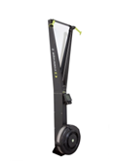 Лижний тренажер Concept2 SkiErg2 Вид застосування- комерційний Система навантаження - повітряна Рівні навантаження, шт10 Максимальна вага користувача, кг227 Монітор PM5 Транспортувальні ролики + Живлення - 2 батареї D Габарити (ДхШхВ), см 52х40,6х212 Вага, кг21,6 Габарити упаковки (ДхШхВ), см54x49x125 Вага в упаковці, кг46 Гарантія 6-12 міс. |  | 3 | шт. |  | 0.00
4 | 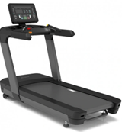 Бігова доріжка Fitex AC810 Мінімальна швидкість, км/год Вид застосування- комерційний Тип доріжки - електрична Розмір бігового полотна, см56 х 155 Потужність двигуна, к.с3 Довжина бігового полотна, см155 Ширина бігового полотна, см 56 Система амортизації+ Кут нахилу 0-20 град. (електрична) Максимальна вага користувача, кг150 Можливість підключення MP3 пристрою - є Максимальна швидкість, км/год 20 Безконтактний датчик Polar сумісний, у комплект не входить Дисплей LED Програми 12 Тримач для пляшки + Вбудований вентилятор + Вбудовані датчики пульсу - так (рукоятки, опція бездротовий) Бездротові технології Bluetooth Перенесення та зберігання - транспортувальні ролики, компенсатори нерівності підлоги , Живлення від мережі - 220В Габарити (ДхШхВ), см 213х93х160 Вага тренажера, кг 120 Гарантія 6-12 міс. |  | 2 | шт. |  | 0.00
5 | 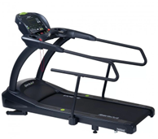 Бігова доріжка SportsArt T655МS Мінімальна швидкість, км/год-5 Вид застосування - комерційний Тип доріжки - електрична Розмір бігового полотна, см157,5х56 Потужність двигуна, к.с5 Довжина бігового полотна, см157 Ширина бігового полотна, см56 Система амортизації+ Кут нахилу-3-15° Максимальна вага користувача, кг227 Максимальна швидкість, км/год20 Дисплей LED-дисплей Програми- 11 Тримач для пляшки+ Тримач для планшета+ Вбудовані датчики пульсу - так (рукоятки) Перенесення та зберігання - транспортувальні ролики, компенсатори нерівності підлоги Живлення від мережі 220В Габарити (ДхШхВ), см 220x95,5x144 Вага тренажера, кг177 Гарантія 6-12 міс. |  | 2 | шт. |  | 0.00
6 | 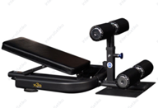 Лава для преса Ab Coaster X3S Тип лави - для преса Категорії - Силові лави Тип навантаження - вільна вага Регулювання спинки+ Конструкція лави - стаціонарна Габарити ДхШхВ, мм 860х680х170 Вага лави, кг22 Гарантія 6-12 міс. |  | 2 | шт. |  | 0.00
7 | 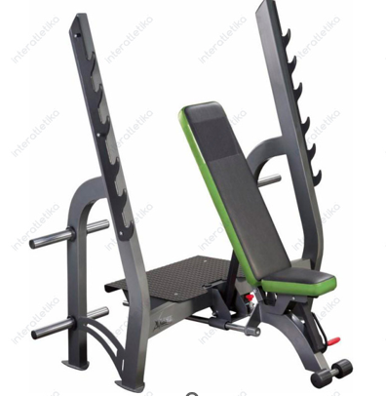 Лава для жиму універсальна X-Line R XR314 Лінія X-Line R Тип лави для жиму зі стійками Вид застосування - комерційний Категорії - cилові лави Тип навантаження - вільна вага Максимальне навантаження, кг150 Регулювання спинки+ Конструкція лави стаціонарна Кількість тренувальних місць - 1 Оббивка - високоякісна штучна шкіра Забарвлення - порошкова емаль (електростатичне напилення) Наповнювач - двошаровий пінополіуретан, стійкий до усадки, не піддається деформації Габарити ДхШхВ, мм 1785x1670x1732 Вага, кг 121,2 Гарантія 6-12 міс. |  | 2 | шт. |  | 0.00
8 | 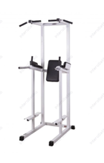 Комбінований станок InterAtletikGym ST312 Тип навантаження - власна вага Вид турніка (брусів) - підлоговий турнік-бруси-прес Розмір основного профілю, мм60х60 Максимальне навантаження, кг150 Товщина металу мм2,5 Оббивка - високоякісна штучна шкіра Матеріал - сталь Габарити (ДхШхВ), см 114,8x115x243 Вага тренажера, кг86 Гарантія 6-12 міс. |  | 1 | шт. |  | 0.00
9 | 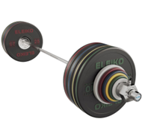 Комплект штанги Eleiko Performance Weight Set 190 кг. 3061136 Діаметр грифа - 50 мм Форма грифа - прямий Вага грифа, кг 20 Довжина грифа, см 220 Вид замка- олімпійський Покриття дисків - гумове Покриття грифа- хром Обертання грифа - є Вага, кг 190 Гарантія 6-12 міс. |  | 2 | шт. |  | 0.00
10 | 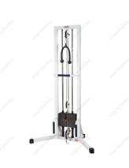 Реабілітаційний силовий тренажер InterAtletikGym TB130-60 Вид застосування - комерційний Тип - тренажер Тип навантаження - вантажоблокові Тип вправ - універсальний Групи м'язів - універсальний Вага вантажного блоку, кг 60 Розмір основного профілю, мм 60х60 Захист вантажного блоку- Лінія InterAtletika Товщина металу профілю, мм 2,5 Забарвлення - порошкова емаль (електростатичне напилення) Габарити ДхШхВ, мм 740x1292x2220 Вага тренажера, кг 111,2 4823131000086 (або еквівалент) Гарантія 6-12 міс. |  | 2 | шт. |  | 0.00
11 | 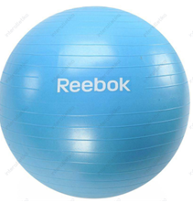 М’яч гімнастичний Reebok RAB-11017CY 75 см. Блакитний Тип - фітбол Категорії - м'ячі для фітнесу Діаметр від 70 до 80 см Максимальне навантаження, кг 110 Матеріал - ПВХ Комплектація - ручна помпа, DVD Колір- блакитний Гарантія 6-12 міс. |  | 4 | шт. |  | 0.00
12 | 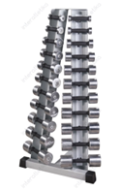 Стійка з набором гантелей хром-пластик 0,5-10 кг Xline X410 Вид застосування - комерційний Тип - стійки для гантелей Лінія Gym BT Габарити ДхШхВ, мм 670х472х1276 Вага тренажера, кг 125,7 Колір стійки - сірий Стан відвантаження - зібране Гарантія 6-12 міс. |  | 1 | шт. |  | 0.00
13 | 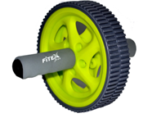 Ролик гімнастичний Fitex MD1402 Вид застосування -домашній Тип навантаження- власна вага Матеріал- гума, пластик |  | 4 | шт. |  | 0.00
14 | Навіс-мішень для медбола KF016 Тип мішені- Лінія Explode Вага, кг 8,8 Габарити ДхШхВ, мм 121х410х516 |  | 4 | шт. |  | 0.00
15 | 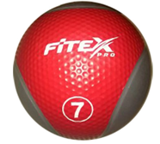 Медбол Fitex MD1240-7 7 кг. Тип - медбол Форма - кругла Діаметр, см 28 Матеріал - гума Вага, кг 7 |  | 3 | шт. |  | 0.00
16 | 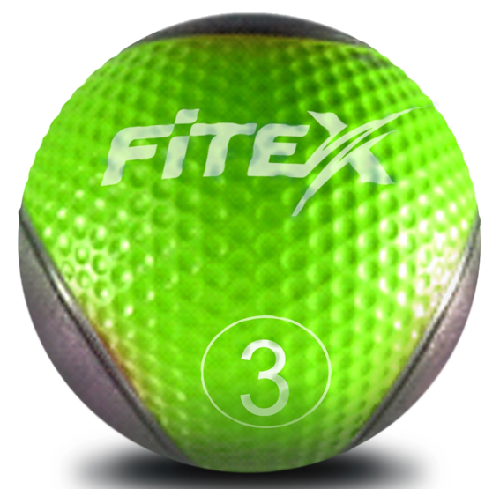 Медбол Fitex MD1240-3 3 кг. Тип - медбол Форма - кругла Діаметр, см 28 Матеріал - гума Вага, кг 3 |  | 4 | шт. |  | 0.00
17 | Турник універсальний InterAtletika HL01 Тип навантаження - власна вага Вид турніка (брусів) - турнік Максимальне навантаження, кг 120 Матеріал - сталь Габарити (ДхШхВ), см118,7х48,7х26,7 Вага тренажера, кг8,9 Габарити упаковки (Д×Ш×В), см123х28х21 4823131000840 (або еквівалент) Гарантія 6-12 міс. |  | 3 | шт. |  | 0.00
18 | 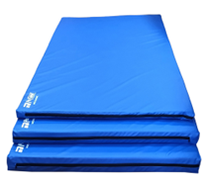 Мат гімнастичний Patriot шкірвініл 100х200 см. Тип - гімнастичний Довжина, см 200 Ширина, см 100 Матеріал- штучна шкіра Вікова група - дорослий Товщина, см 5 Гарантія 6-12 міс. |  | 50 | шт. |  | 0.00
Всього вартість пропозиції, грн* |  |  |  |  | 0.00
* Товариство Червоного Хреста України є громадською неприбутковою організацією і просить надати максимальні знижки на товар, вказаний у ціновій пропозиції.
** Закупівля здійснюється окремими позиціями.

Примітка: вартість одиниці продукції та загальну вартість пропозиції потрібно заповнювати у гривнях, зазначаючи цифрове значення, яке має не більше двох знаків після коми.
Ми погоджуємось, що всі витрати, пов’язані з доставкою товару, завантажувально-розвантажувальними роботами, монтажем та встановленням на об’єкті, здійснюються за рахунок Постачальника за наданою адресою.
Ми погоджуємося з умовами, що Замовник має право розділити дану закупівлю між декількома постачальниками за умови наявності більш вигідних умов на різні позиції.
Ми погоджуємося з умовами, що Ви можете відхилити нашу чи всі надані пропозиції, та розуміємо, що Ви не обмежені у прийнятті будь-якої іншої пропозиції з більш вигідними для Вас умовами.
Ми погоджуємось зафіксувати цінову пропозицію протягом 90 календарних днів з моменту подачі
Подаючи свою пропозицію ми підтверджуємо повну комплектацію та відповідність умовам зазначеним в Запиті.
Учасники повинні надсилати цінові пропозиції з підписом і печаткою (за наявності).

 | Керівник організації/ФОП:____________________________ ( ____________________)
 | МП підпис ПІБ

